참가자명단
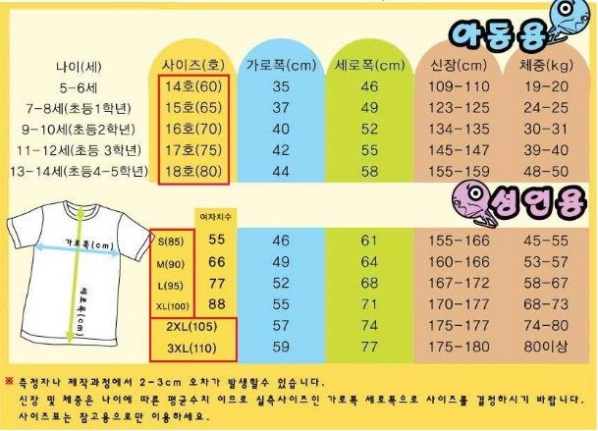
스타와 함께하는 핸드볼학교 참가자 명단(최종)
 |  |  |  |  |  |  |  |  | 16.05.16
순번 | 유치부 |  |  | 초등부 |  |  | 성인부
1 | 이수정 | 여 | 14호(60) | 이성준 | 남 | 17호(75) | 이현수 | 남 | XL(100)
2 | 정민선 | 여 | 15호(65) | 정우준 | 남 | 17호(75) | 이율재 | 남 | XL(100)
3 | 김지훈 | 남 | 14호(60) | 정서윤 | 여 | 16호(70) | 황선웅 | 남 | XL(100)
4 | 방선후 | 남 | 14호(60) | 김록희 | 남 | 16호(70) | 오세준 | 남 | L(95)
5 | 인다경 | 여 | 16호(70) | 이주안 | 남 | 17호(75) | 김찬호 | 남 | 3XL(110)
6 | 김룬희 | 남 | 14호(60) | 이상훈 | 남 | 2XL(105) | 김정수 | 남 | M(90)
7 | 서우현 | 남 | 14호(60) | 문별 | 여 | 17호(75) | 강민혁 | 남 | M(90)
8 | 정지훈 | 남 | 16호(70) | 황유강 | 남 | 17호(75) | 송진선 | 남 | XL(100)
9 | 오시원 | 여 | 14호(60) | 서수민 | 남 | 16호(70) | 이용범 | 남 | L(95)
10 | 박단후 | 여 | 15호(65) | 정민규 | 남 | 17호(75) | 정혁진 | 남 | XL(100)
11 | 문시슬 | 여 | 16호(70) | 윤정현 | 남 | 16호(70) | 박진우 | 남 | XL(100)
12 | 박제호 | 남 | 16호(70) | 정우승 | 남 | 16호(70) | 김병욱 | 남 | XL(100)
13 | 서혁준 | 남 | 16호(70) | 윤태이 | 남 | 16호(70) | 이주훈 | 남 | L(95)
14 | 김리우 | 남 | 17호(75) | 오동원 | 남 | 16호(70) | 이종호 | 남 | L(95)
15 | 이채린 | 여 | S(85) | 손지환 | 남 | 16호(70) | 진정희 | 여 | M(90)
16 | 최무빈 | 남 | 14호(60) | 손하빈 | 여 | 17호(75) | 신현정 | 여 | L(95)
17 | 윤시연 | 여 | 14호(60) | 박시후 | 남 | 16호(70) | 이하연 | 여 | XL(100)
18 | 김재민 | 남 | 16호(70) | 이준원 | 남 | M(90) | 이규희 | 여 | M(90)
19 | 김민준 | 남 | 15호(65) | 위찬진 | 남 | M(90) | 김태형 | 남 | 2XL(105)
20 | 윤시연 | 여 | 14호(60) | 정보인 | 남 | S(85) | 박소희 | 여 | L(95)
21 | 김라희 | 여 | 14호(60) | 정예빈 | 여 | S(85) | 박재범 | 남 | XL(100)
22 | 곽규민 | 남 | 15호(65) | 김단우 | 남 | 14호(60) | 김상석 | 남 | XL(100)
23 | 복효재 | 남 | 14호(60) | 양예준 | 남 | M(90) | 임현묵 | 남 | XL(100)
24 | 이태호 | 남 | 14호(60) | 이채은 | 여 | S(85) | 이상섭 | 남 | XL(100)
25 | 진율 | 남 | 15호(65) | 이채희 | 여 | M(90) | 신동진 | 남 | L(95)
26 | 김민서 | 여 | 15호(65) | 최무원 | 여 | 15호(65) | 서은선 | 여 | L(95)
27 |  |  |  | 윤지효 | 여 | 15호(65) | 김하영 | 여 | S(85)
28 |  |  |  | 정유하 | 남 | 16호(70) | 황태석 | 남 | XL(100)
29 |  |  |  | 김태황 | 남 | 16호(70) | 김혜진 | 여 | S(85)
30 |  |  |  | 남규빈 | 남 | 18호(80) | 김지훈 | 남 | 2XL(105)
31 |  |  |  | 남우빈 | 남 | 17호(75) | 손석륜 | 남 | XL(100)
32 |  |  |  | 강이안 | 남 | 16호(70) | 이용범 | 남 | L(95)
33 |  |  |  | 복효은 | 여 | 15호(65) | 신성욱 | 남 | XL(100)
34 |  |  |  | 김지호 | 남 | L(95) | 이종호 | 남 | L(95)
35 |  |  |  | 송지민 | 여 | 17호(75) | 박혜민 | 여 | M(90)
36 |  |  |  |  |  |  | 김경영 | 여 | M(90)
37 |  |  |  |  |  |  | 조영신 | 여 | L(95)
38 |  |  |  |  |  |  | 최수지 | 여 | L(95)
39 |  |  |  |  |  |  | 조계훈 | 남 | XL(100)
40 |  |  |  |  |  |  | 김한나 | 여 | L(95)
41 |  |  |  |  |  |  | 박성은 | 여 | M(90)
42 |  |  |  |  |  |  | 노정임 | 여 | S(85)

